METHODOLOGIE
Orientation dans l'enseignement supérieur
Les vœux dans Parcoursup pour la rentrée 2020
Définitions
Champ candidats : Ensemble des candidats effectifs de terminale scolarisés en France hors vœux en apprentissage (y.c. CNED et outre-mer).
Champ Vœux : Ensemble des vœux confirmés hors vœux en apprentissage
Candidat : Elève en terminale, inscrit dans Parcoursup et qui y a formulé au moins un vœu, que ce vœu soit confirmé ou non
Candidat confirmé : Candidat ayant confirmé au moins un de ses vœux
Vœu :
Dans les notes flash Parcousup, le terme vœu correspond à un vœu ou à un sous-voeu en fonction de la formation choisie, selon la règle suivante
- Pour les licences et les LAS, un vœu correspond à l’intitulé de licence dans un établissement ;
- Pour les PASS, un vœu correspond à une option dans un établissement ;
- Pour les STS, IUT, CPGE et DCG un vœu correspond au choix d’établissement pour une spécialité donnée . Attention : sur parcoursup, il s'agit de la notion de sous-voeu;
- Pour les diplômes d’état (D.E) du domaine sanitaire et social, un vœu correspond à un établissement coché par le candidat ;
- Pour les concours d’art, DN MADE et Bachelors, un vœu correspond à un établissement coché par le candidat
- Pour les formations sur concours d’écoles d’ingénieurs, de commerce et de management) un vœu correspond à un concours coché par le candidat. Attention : un seul voeu est compté même si le concours donne accès à plusieurs établissements;
Dans Parcoursup, un candidat peut faire 10 vœux maximum dans sa liste de vœux et jusqu’à 20 sous-vœux (limités à 10 par spécialité), sans hiérarchisation de ses préférences.
Dans cette étude, le terme vœu correspond à un vœu ou à un sous-voeu en fonction de la formation choisie. On considère ici que cela correspond à l’ensemble des vœux du candidat.
Explicitation du traitement particulier des écoles accessibles sur concours commun d'ingéneiurs de commerce et de management
Le cas des écoles d’ingénieurs comme celui des écoles de management et de commerce fait l’objet d’un traitement particulier., comme indiqué ci-dessus. La raison est la suivante. La règle limitant dans Parcoursup le nombre de sous-vœux à 20 ne s’applique pas à elles lorsqu’elles se regroupent par réseaux d’établissements et recrutent leurs futurs étudiants à partir d’un concours commun. Les sous-vœux portant sur ces formations ne sont en effet pas intégrés dans le nombre maximum de sous-vœux autorisé dans Parcoursup. Aussi, chaque réseau ou concours ne compte que pour un vœu par réseau ou concours choisi par le candidat. Cette méthode d’écrêtement permet d’éviter que des valeurs « extrêmes » de nombre de vœux ne viennent perturber le calcul du nombre moyen de vœux (tableau 1).
A titre exceptionnel dans cette note, un chiffrage alternatif, comptabilisant chaque concours coché comme "un voeu", est présenté dans le tableau 1bis (colonne "candidatures").
Réforme de l'accès aux études de santé :
La PACES (première année commune aux études de santé) disparaît à la rentrée universitaire 2020. De nouvelles voies d’accès à ces études sont mises en place :
- Les Licences avec un "accès santé" = L.AS
Il s'agit de Licences "classiques" avec une option "accès santé" à suivre en plus des matières fondamentales. Les L.AS sont des années de Licence contenant des enseignements correspondant à la discipline choisie (Droit, Biologie, Maths, Lettres…), des enseignements liés à l’option « santé » qui apportent les compétences nécessaires à la poursuite d'études en santé (enseignements en sciences fondamentales et en sciences humaines et sociales relevant du domaine de la santé), des cours d’anglais, des modules pour découvrir les métiers de la santé, et une préparation aux épreuves permettant de candidater en santé.
- Les Parcours spécifiques avec un accès santé = PASS
Il s'agit d'une année de Licence spécifique comprenant des enseignements « santé », des enseignements disciplinaires hors « santé » (Droit, Biologie, Maths, Lettres etc.), des cours d’anglais, des modules pour découvrir les métiers de la santé, et une préparation aux épreuves permettant de candidater en santé. Les PASS ne se font que dans les universités disposant d'une faculté de santé.
À la fin de la première année de L.AS ou de PASS et selon les résultats obtenus, il est possible d'intégrer l’une des cinq filières de santé : maïeutique, médecine, odontologie, pharmacie ou kinésithérapie.
En cas de réussite, l’étudiant peut poursuivre dans une des 5 filières de santé. En cas d’échec, il poursuit ses études en première ou deuxième année de Licence « classique » selon les enseignements disciplinaires choisis et validés en première année.
Méthodologie
Les vœux sur Parcoursup ne sont pas hiérarchisés. Plusieurs méthodes d'analyse des vœux ont été développées pour décrire les attentes des candidats et reconstituer leurs préférences.
Les onglets indiquent à chaque fois, s'il y a lieu, la méthode utilisée.
Méthode 1 reflétant la composition des listes de vœux
On s'intéresse ici à l'ensemble des vœux d'un candidat et on caractérise la composition de sa liste. Chaque candidat ne fait pas le même nombre de vœux dans un type de formation donnée, et on fait l'hypothèse que l'appétence du candidat pour un type de formation se reflète dans la proportion de vœux émis. Ainsi, dans cette méthode de la composition des listes de vœux ou méthode 1, tous les vœux sont pris en compte mais avec un poids différent.
C'est la méthode privilégiée dans cette publication.
Selon cette méthode :
1) pour chaque candidat, chacun de ses vœux compte pour le même poids ;
2) comme les candidats peuvent formuler un nombre de vœux différent, le total individuel des poids est normalisé à 1 ;
3) pour un type de formation donné, les indicateurs statistiques agrégés sont obtenus en sommant les poids des vœux correspondants.
Dans tous les indicateurs statistiques, cette méthode attribue donc un même poids à chaque candidat. En revanche, si deux candidats diffèrent dans le nombre de vœux qu'ils formulent, les vœux de chacun des candidats auront un poids différent pour compenser cet écart.
Par exemple, un candidat A ayant fait 4 vœux en licence et 6 vœux en CPGE ressortira avec un poids de 0,4 pour la licence et 0,6 pour la filière CPGE. En revanche, un candidat B ayant fait 4 vœux en licence et 4 vœux en CPGE ressortira avec un poids de 0,5 pour la licence et pour la filière CPGE.
Méthode 2 reflétant la filière préférée par le candidat lorsqu'elle existe
La méthode de la préférence ou méthode 2 consiste à faire ressortir le type de formation le plus choisi dans la liste de vœux d'un candidat.
Lorsqu'il n'y a pas, pour un candidat, unicité de ce type de formation, on lui attribue la modalité "Aucune préférence".
Dans cette méthode, tous les candidats ont la même importance dans les indicateurs statistiques calculés. Mais, contrairement à la méthode reflétant la composition des listes de vœux, on ne prend pas en compte l'intégralité de la liste de vœux : on ne prend que la formation préférée.
Par exemple, un candidat A ayant fait 4 vœux en licence et 6 vœux en CPGE ressortira avec un poids 1 attribué à la filière CPGE. En revanche, un candidat B ayant fait 4 vœux en licence, 4 vœux en CPGE et 2 vœux dans la catégorie « autres formations » verra un poids 1 attribué à « Aucune préférence ».
Méthode 3 reflétant la filière préférée par le candidat, le cas échéant après réaffectation
La méthode de la préférence pondérée ou méthode 3 reprend la méthode de la préférence. Cependant, en cas d'absence de préférence, on équi-répartit le poids unitaire du candidat sur les différents types de formation ayant le plus grand nombre de vœux émis par celui-ci.
Par exemple, un candidat A ayant fait 4 vœux en licence, 6 vœux en CPGE ressortira avec un poids 1 attribué à la filière CPGE. En revanche, un candidat B ayant fait 4 vœux en licence, 4 vœux en CPGE et 2 vœux dans la catégorie « autres formations » verra un poids 0,5 attribué à la filière licence et 0,5 attribué à la filière CPGE.
Méthode 4 reflétant le nombre de vœux émis
Dans la méthode reflétant le nombre de vœux confirmés ou méthode 4, chaque vœu compte pour 1, indépendamment du nombre de vœux formulés par le candidat.
Dans les statistiques produites avec cette méthode, chaque candidat a un poids proportionnel à son nombre de vœux.
Par exemple, un candidat A ayant fait 4 vœux en licence et 6 vœux en CPGE contribuera à la filière licence avec un poids de 4 et à la filière CPGE avec un de 6. En revanche, un candidat B ayant fait 10 vœux tous en licence contribuera à la filière licence avec un poids de 10.

Graphique 1
Liste de candidatures - Choix de filières de formation des candidats, selon la classe de terminale (en %)

 | Licence | LAS | PASS | DUT | BTS | CPGE | D.E. sanitaire et social | Autres formations
Générale | 44% | 6% | 6% | 13% | 9% | 10% | 4% | 8%
dont Scientifique | 31% | 9% | 12% | 14% | 7% | 15% | 4% | 9%
dont Economique et social | 51% | 3% | 0% | 16% | 14% | 5% | 3% | 8%
dont Littéraire | 73% | 2% | 0% | 3% | 9% | 5% | 2% | 6%
Technologique | 15% | 2% | 1% | 17% | 50% | 1% | 9% | 5%
Professionnelle | 6% | 1% | 0% | 2% | 76% | 0% | 9% | 6%
Ensemble | 30% | 4% | 4% | 12% | 31% | 6% | 6% | 7%

Lecture : En moyenne, les listes de voeux se composent à 30 % de candidatures en Licence.
Méthode retenue : méthode 1
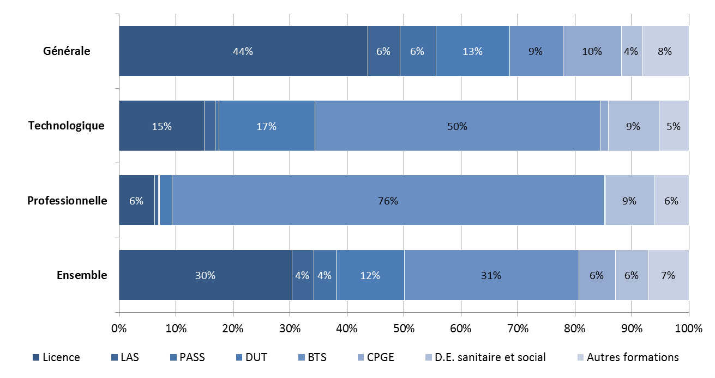

Champ : Ensemble des candidats effectifs de terminale en France (y c. CNED et outre-mer) hors vœux en apprentissage (calendrier plus tardif).
Source : Parcoursup, campagne 2020, extraction au 09/04/2020 - Traitement SIES

